Luồng xử lý hệ thống hiện tại
Máy
10
Máy
9
Máy
8
Máy
7
Máy
6
Máy
5
Máy
4
Máy
3
Máy
2
Máy
1

 |  |  |  | 1. Quét mã vạch sản phẩm tại vị trí đầu vào của nhà sấy A
 |  |  |  |  | Thời gian bắt đầu tính sấy (Ví dụ: Vào lúc 08:00)
 |  |  |  | 2. Quét mã vạch sản phẩm tại vị trí đầu ra của nhà sấy A
Sản phẩm sau khi sản xuất xong sẽ được dán tem mã vạch sản phẩm (PartNumber + Ngày SX + STT) |  |  |  |  | - Kiểm tra thời gian đã sấy (Ví dụ: 8 tiếng)
Yêu cầu thay đổi: Khi scan đầu vào ở bước 1 hoặc 4 thì không cần quy định nhà sấy nào
 |  |  |  |  | + Nếu sấy quá hoặc ít thời gian thì cảnh báo đèn còi để yêu cầu xác nhận
 |  |  |  |  | Hệ thống thông báo có muốn tiếp tục hay không?
Nhà sấy
B
Nhà sấy
A
Khu vực chờ
Máy khử tĩnh điện
1
2
3
4
2
4
4
Xuất kho
5
 |  |  |  |  | -> Nếu thời gian có thể chấp nhận được thì tiếp tục
 | B-In | A-In |  |  | -> Sản phẩm lúc này được xác nhận là sản phẩm OK
 |  |  |  |  | + Nếu sấy đủ thời gian thì sản phẩm OK (Ví dụ: Ra lúc 16:00)
 |  |  |  |  | - Nếu sản phẩm OK thì chuyển hàng qua khu vực chờ
 |  |  |  | 3. Quét mã vạch sản phẩm tại vị trí đầu vào của máy khử tĩnh điện
 |  |  |  |  | - Kiểm tra thời gian đã chờ ở khu vực chờ (Ví dụ: 24 tiếng)
 |  |  |  |  | + Nếu chờ quá hoặc ít thời gian thì cảnh báo đèn còi để yêu cầu xác nhận
 |  |  |  |  | Hệ thống thông báo có muốn tiếp tục hay không?
 |  |  |  |  | -> Nếu thời gian có thể chấp nhận được thì tiếp tục
 |  |  | Barcode - In |  | -> Sản phẩm lúc này được xác nhận là sản phẩm OK
 | B-Out | A-Out |  |  | + Nếu chờ đủ thời gian thì sản phẩm OK (Ví dụ: Khử tĩnh điện lúc 16:00 ngày hôm sau)
 |  |  |  |  | - Nếu sản phẩm OK thì cho qua máy khử tĩnh điện
 |  |  |  | 4. Quét mã vạch sản phẩm tại vị trí đầu vào của nhà sấy B
 |  |  |  |  | Thời gian bắt đầu tính sấy (Ví dụ: Vào lúc 16:30)
 |  |  |  | 4. Quét mã vạch sản phẩm tại vị trí đầu ra của nhà sấy B
 |  |  |  |  | - Kiểm tra thời gian đã sấy (Ví dụ: 8 tiếng)
 |  |  |  |  | + Nếu sấy quá hoặc ít thời gian thì cảnh báo đèn còi để yêu cầu xác nhận
 |  |  |  |  | Hệ thống thông báo có muốn tiếp tục hay không?
 |  |  |  |  | -> Nếu thời gian có thể chấp nhận được thì tiếp tục
 |  |  |  |  | -> Sản phẩm lúc này được xác nhận là sản phẩm OK
 |  |  |  |  | + Nếu sấy đủ thời gian thì sản phẩm OK (Ví dụ: Ra lúc 00:30 ngày hôm sau)
 |  |  |  |  | - Nếu sản phẩm OK thì chuyển hàng qua khu vực chờ
 |  |  |  | 5.1. Nếu không có thời gian chờ thì có thể xuất kho luôn
 | Barcode - Out |  |  | 5.2. Nếu có thời gian chờ thì thì phải quét mã vạch sản phẩm tại vị trí đầu ra của khu vực chờ
 |  |  |  |  | - Kiểm tra thời gian đã chờ ở khu vực chờ (Ví dụ: 24 tiếng)
Yêu cầu bổ sung: Khi xuất kho sẽ scan xuất kho và chốt thời gian xuất kho
 |  |  |  |  | + Nếu chờ quá hoặc ít thời gian thì cảnh báo đèn còi để yêu cầu xác nhận
 |  |  |  |  | Hệ thống thông báo có muốn tiếp tục hay không?
 |  |  |  |  | -> Nếu thời gian có thể chấp nhận được thì tiếp tục
 |  |  |  |  | -> Sản phẩm lúc này được xác nhận là sản phẩm OK
 |  |  |  |  | + Nếu chờ đủ thời gian thì sản phẩm OK (Ví dụ: Xuất kho lúc 00:30 ngày hôm sau)
 |  |  |  |  | - Nếu sản phẩm OK thì có thể xuất kho (Lúc này sẽ không cảnh báo trên màn hình Điều Khiển nữa)
 |  |  |  | 6. Theo như yêu cầu ban đầu thì chưa có tính năng xuất kho

Hướng dẫn sử dụng scan PDA
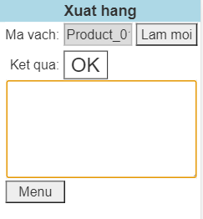
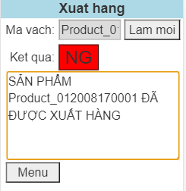
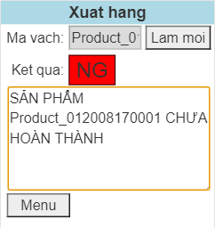
I - Giao diện màn hình chính

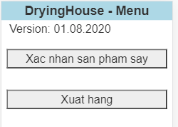

II - Chức năng Xác nhận sản phẩm sấy
Quét mã vạch Vị trí
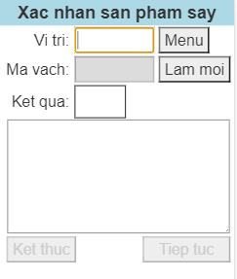

Quét mã vạch Sản phẩm
Product_012008170001

1 - Đưa sản phẩm vào nhà sấy
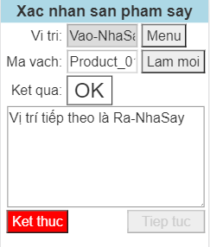
Bấm nút Lam moi để thực hiện tiếp công việc
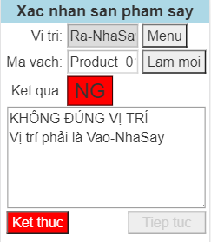
Nếu vị trí và mã vạch sản phẩm sai thì sẽ thông báo NG và thông báo cho người dùng

Nếu vị trí và mã vạch sản phẩm chính xác thì sẽ thông báo OK và thông báo cho người dùng (bắt đầu tính giờ)

2 - Kéo sản phẩm khỏi nhà sấy và chuyển ra khu vực chờ
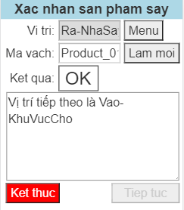
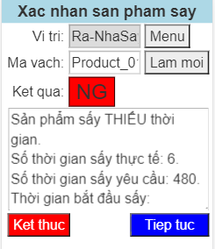
Nếu sấy THIẾU/QUÁ thời gian thì sẽ thông báo NG và thông báo cho người dùng (Có thể kiểm tra ngoại quan để đánh giá có tiếp tục hay không?)
Nếu sấy đủ thời gian thì sẽ thông báo OK và thông báo cho người dùng

3 - Đưa sản phẩm vào máy khử tĩnh điện
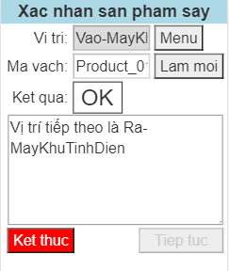
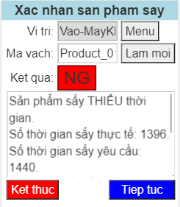
Nếu chờ đủ thời gian thì sẽ thông báo OK và thông báo cho người dùng
Nếu chờ THIẾU/QUÁ thời gian thì sẽ thông báo NG và thông báo cho người dùng (Có thể kiểm tra ngoại quan để đánh giá có tiếp tục hay không?)

4 - Đưa sản phẩm vào nhà sấy
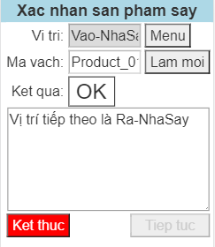
Bước này không kiểm tra thời gian khử tĩnh điện nên sẽ thông báo OK và thông báo cho người dùng

5 - Kéo sản phẩm khỏi nhà sấy và chuyển ra khu vực chờ
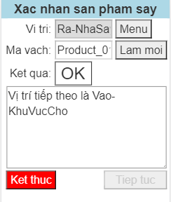
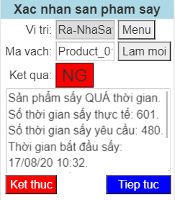
Nếu sấy THIẾU/QUÁ thời gian thì sẽ thông báo NG và thông báo cho người dùng (Có thể kiểm tra ngoại quan để đánh giá có tiếp tục hay không?)

6 - Theo dõi sản phẩm ở màn hình điều khiển để chờ sản phẩm hoàn thành thì scan xác nhận hoàn thành

7 - Kéo sản phẩm sấy ra khỏi khu vực chờ để chờ xuất hàng
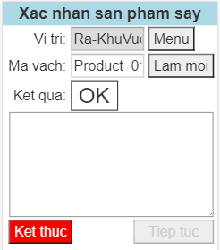

III - Chức năng Xuất hàng
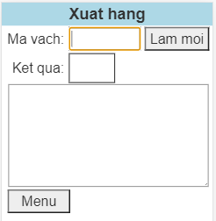
Quét mã vạch Sản phẩm
Product_012008170001

1 - Kết quả khi xuất hàng

